DESCRIPCIÓN_CAMPOS
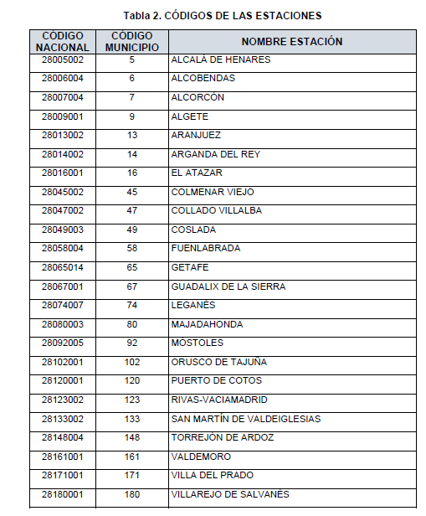
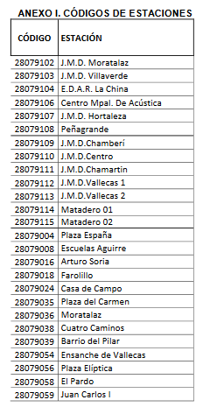
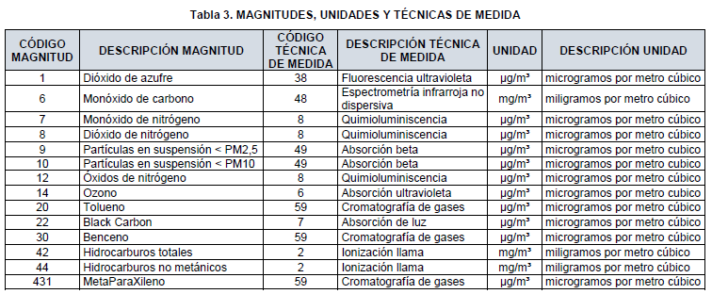
VARIABLE | EXPLICACION
provincia | PROVINCIA | El código 28 es el que corresponde a la provincia de Madrid.
municipio | MUNICIPIO | El código del campo “Municipio” se corresponde con “código municipio” de la “Tabla 2. CÓDIGOS DE ESTACIONES”. Para el ayuntamiento las estaciones en los distritos ( ANEXO I. CÓDIGOS DE ESTACIONES )
estacion | ESTACIÓN | El código del campo “Estación en_municipio” es un correlativo que asigna el ministerio con competencias en medio ambiente y sirve para identificar las posibles ubicaciones de las estaciones en ese municipio. Hoja DM_ESTACIONES_TOTAL
magnitud | MAGNITUD O DE CALIDAD DEL AIRE O METEREOLÓGICA | El código “Magnitud” hace referencia al parámetro medido y se corresponde con el reflejado en la “Tabla 3. MAGNITUDES, UNIDADES y TÉCNICAS DE MEDIDA”.Hoja DM_MAGNITUD_TOTAL
punto_muestreo | IDENTIFICACIÓN UNICA DE PROVINCIA,MUNICIPIO, ESTACIÓN MAGNITUD Y TECNICA DE MEDIDA DE LA MAGNITUD | El campo punto de muestreo incluye el código de la estación completo (provincia, municipio y estación) más la magnitud y la técnica de medida. Esta última se describe en la “Tabla 3. MAGNITUDES, UNIDADES y TÉCNICAS DE MEDIDA” ( para la calidad del aire) y ANEXO II para las magnitudes metereológicas)
ano | AÑO MES DÍA
mes
dia
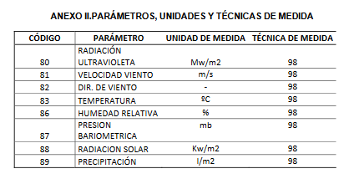
h01 | Medida en hora 1 | El valor que aparece en el campo “h” indica la concentración medida de la magnitud correspondiente. “h01” hace referencia a la 1 de la mañana, “h02” a las 2 de la mañana y así sucesivamente hasta las 24 horas. “v01” se refiere a la validación de la hora 1, “v02” a la validación de la hora 2 y así hasta las 24 h.
v01 | Identificación de medida válida
h02 | Medida en hora 2
v02 | Identificación de medida válida
h03 | Medida en hora 3
v03 | Identificación de medida válida
h04 | Medida en hora 4
v04 | Identificación de medida válida
h05 | Medida en hora 5
v05 | Identificación de medida válida
h06 | Medida en hora 6
v06 | Identificación de medida válida
h07 | Medida en hora 7
v07 | Identificación de medida válida
h08 | Medida en hora 8
v08 | Identificación de medida válida
h09 | Medida en hora 9
v09 | Identificación de medida válida
h10 | Medida en hora 10
v10 | Identificación de medida válida
h11 | Medida en hora 11
v11 | Identificación de medida válida
h12 | Medida en hora 12
v12 | Identificación de medida válida
h13 | Medida en hora 13
v13 | Identificación de medida válida
h14 | Medida en hora 14
v14 | Identificación de medida válida
h15 | Medida en hora 15
v15 | Identificación de medida válida
h16 | Medida en hora 16
v16 | Identificación de medida válida
h17 | Medida en hora 17
v17 | Identificación de medida válida
h18 | Medida en hora 18
v18 | Identificación de medida válida
h19 | Medida en hora 19
v19 | Identificación de medida válida
h20 | Medida en hora 20
v20 | Identificación de medida válida
h21 | Medida en hora 21
v21 | Identificación de medida válida
h22 | Medida en hora 22
v22 | Identificación de medida válida
h23 | Medida en hora 23
v23 | Identificación de medida válida
h24 | Medida en hora 24
v24 | Identificación de medida válida

